アンケート
 | プレシス本厚木コンフォート 区分所有者各位 |  |  |  |  |  |  |  | 2022年3月12日(土)
 |  |  |  |  |  |  |  |  | プレシス本厚木コンフォート管理組合

◎長期修繕計画見直しに向けたアンケートについて

 | 【アンケートの背景・目的】
 | ・ | 第8期第2回臨時総会で、長期修繕計画(案)見直しが可決されました。
 |  | 修繕積立金支払い方法及び支払い金額が変更する大きな要因を3点織り込みたい為、アンケートで方向性を確認したい。

 | ① | 現状、修繕積立金は 『段階増額積立方式』 となっており、年々修繕積立金が段階的に値上げする方式を取っている為、
 |  | 今回の長期修繕計画見直しのタイミングで、『均等積立方式』に変更するかどうかを判断したい。

 | ② | 現状、マンション専有部の配管更新工事(目安：約30年～35年目)は、各戸個人で費用を負担する事となっているが、
 |  | 今回の長期修繕計画見直しのタイミングで、専有部の配管一斉更新を修繕積立金から支払いへ変更するかどうかを判断したい。

 | ③ | 現状、駐車場使用料金は、管理費と修繕積立金の会計となっているが、将来的に機械式駐車場更新やEV車普及されると
 |  | 充電設備追加等の工事が必要となる為、駐車場を使用していない方が修繕積立金の使用に関して、
 |  | 将来的に合意形成が上手くいかない事が想定される為、駐車場更新工事及びEV車の充電設備追加等の修繕積立金を
 |  | 別口座で管理する事で、駐車場の工事するタイミングで合意形成しやすい様に変更するかどうかを、
 |  | 今回の長期修繕計画見直しのタイミングで、変更するかどうかを判断したい。

 | 【①『段階増額積立方式』・『均等積立方式』 メリット・デメリット比較】

 | 【各支払いのイメージ図(修繕積立金の金額は長期修繕計画見直し後に決定予定)】
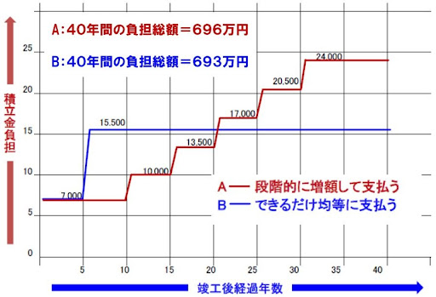

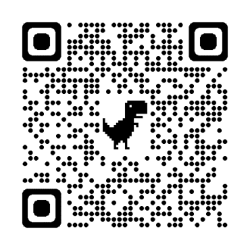

 |  |  |  | 情報元： | 株式会社さくら事務所
 |  |  |  |  | マンション修繕積立金徴収方式「均等積立方式」、「段階増額方式」との違いは？

 |  |  |  | リンク先： | https://www.s-mankan.com/information/564/

 | 【② マンション専有部の配管更新工事 個別対応/一括対応 メリット・デメリット比較】

 |  | 【マンション配管工事にかかる金額】
 |  | 一般的に、配管の交換にかかる費用は30万円程度が目安です。
 |  | しかし交換工事の時、床や壁を解体し、元どおりに直すためにも大工工事や内装工事が必要です。
 |  | そのためトータルでの工事費用は50万円から100万円が目安になります。
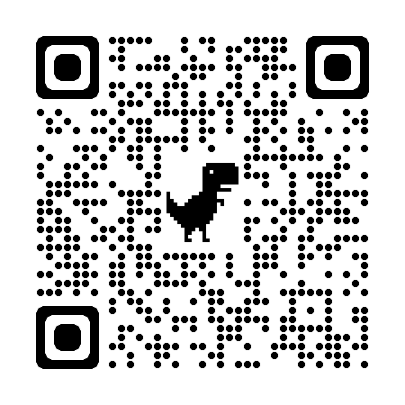
 |  | (※尚、このマンションとしての工事見積り自体は未実施です。)

 |  |  |  | 情報元： | すまいステップ
 |  |  |  |  | マンションの配管工事｜経年劣化による取り替え時期と見積もり

 |  |  |  | リンク先： | https://sumai-step.com/column/article/3089/

 | 【漏水事故事例】
 | 4Fで専有部配管から漏水事故があり、3Fの天井に水漏れ発生し、275,000円の費用負担有り。
 | マンション専有部に個人賠償責任保険を設定しない場合、高額な工事請求費用が発生する場合がある為、
 | マンション専有部で火災保険を加入する際には、個人賠償保険を付帯して頂く様にお願い致します。
 | ------------------------------------------------------------------------------------------------------------
 | 【③ 駐車場会計の現状/変更案 メリット・デメリット比較】

 |  | ※詳細な考え方は、別紙を参照下さい。

 | 【アンケートで意見収集したい事】

 | ① | 修繕積立金を 『段階増額積立方式』 か 『均等積立方式』 にするか決めたい。

 | ② | マンション専有部の配管更新工事の支払いを『個人負担』か『修繕積立金での負担』にするか決めたい。

 | ③ | 駐車場会計の管理方法を決めたい。

 | ※ | 総会に向けて方向性を決める為のアンケートになりますので、本アンケートで全ての事が決定する訳ではありません。

 | ------------------------------------------- ✂ 切り取り線 ✂ -----------------------------------------------------
 | ※設問(〇付けと、理由もあれば記載をお願いします。)：( )号室、名前( )
 |  |  |  |  |  |  | ※ご署名の上、3月20日(日)までに、管理組合ポストにご投函下さい。
 | 1. | 修繕積立金の支払い方法はどちらが良いですか？
 |  | ・案① 『段階増額積立方式』 |  |  |  |  |  | ・案② 『均等積立方式』
 |  |  | 理由 ( |  |  |  |  |  | )

 | 2. | マンション専有部の配管更新工事の支払いはどちらが良いですか？
 |  | ・案① 『各戸個人で負担』 |  |  |  |  |  | ・案② 『修繕積立金で一括費用負担』
 |  |  | 理由 ( |  |  |  |  |  | )

 | 3. | 駐車場会計(特別会計)の修繕積立金はどちらが良いですか？
 |  | ・案① 『特別会計を一括で管理』
 |  | ・案②/案③ 『新規口座開設した上で、駐車場会計として別々に管理』
 |  |  | 理由 ( |  |  |  |  |  | )

 | 4. | 駐車場会計(特別会計)の修繕積立金の考え方はどれが良いですか？
 |  | ・案① |  |  | 現状 『駐車場稼働率40％を管理費にして、残りの60％を修繕積立金』
 |  | ・案② |  |  | 『No.27~29を管理費へ、No.1～No.26を先行して、
 |  |  |  |  |  | 稼働率：50％分を修繕積立金へ、残った分を管理費(一般会計)へ充足』
 |  | ・案③ |  |  | No.1~13、No.27~29を管理費へ、No.14～No.26を修繕積立金へ
 |  |  | 理由 ( |  |  |  |  |  | )

 | 5. | 上記1～4設問以外で、マンション共用部(現状維持・価値向上)について、
 |  | ご意見や提案内容等があれば、フリーコメントをお願いします。

③別紙
別紙

案① 現状維持(前年度12月の駐車場稼働率：40％を管理費(一般会計)へ、残りを修繕積立金(特別会計)へ)

ｃ
 | 【現状の費用負担の考え方】

 | 去年の12月の駐車場稼働率に対して、
 | 40％(1,996,800円)を管理費(一般会計)を先行して積立して、
 | 残り60％(2,995,200円)を修繕積立金(特別会計)で積立する。

案② No.27~29を管理費(一般会計)へ、No.1～No.26を先行して、
稼働率：50％分を先行として修繕積立金(駐車場会計)へ、残った分を管理費(一般会計)へ充足
 | 【費用負担の考え方(仮)】

 |  | ※No.27~29 管理費(一般会計)
 |  | ・ | ＜稼働率 100％の場合＞：
 |  |  |  | (18,000円+18,000円+17,000円)×12ヶ月=636,000円/年
ｃ
ｃ
 |  | ・ | ＜機械式駐車場保守点検費用(26パレット+ターンテーブル)＞：
 |  |  |  | 378,000円/年(税抜き)×12ヶ月×1.1(消費税10％)＝415,800円/年

 |  | ・ | 636,000円‐415,800円＝220,200円/年(残り分)・・・センサー故障等の引当て費用

 |  | ※No.1~26 先行して駐車場会計(別口座追加)
 |  | ・ | ＜稼働率 100％の場合＞：
 |  |  |  | (((14,500円+15,500円+14,000円)×3ヶ所+(17,000円+15,000円)×2ヶ所)×2機)×12ヶ月=4,704,000円/年
 |  |  |  | →4,704,000円÷稼働率：50％＝2,352,000円/年・・・先行して駐車場会計(別口座追加)
 |  |  |  | →4,704,000円－2,352,000円＝2,352,000円/年・・・残り分を管理費(一般会計)

 |  | ・ | ＜(現状)稼働率 93％の場合(No.2／7が空きの場合)＞：
 |  |  |  | ((14,500円+15,500円)×3ヶ所+(14,000円＋15,000円)×2ヶ所+(17,000円)×1ヶ所)×12ヶ月=2,352,000円/年
 |  |  |  | ((14,500円+15,500円+14,000円)×3ヶ所+(17,000円+15,000円)×2ヶ所)×12ヶ月=1,980,000円/年
 |  |  |  | →4,704,000円÷稼働率：50％＝2,352,000円/年・・・先行して駐車場会計(別口座追加)
 |  |  |  | →(1,980,000円+2,352,000円)－2,352,000円＝1,980,000円/年・・・残り分を管理費(一般会計)

案③ No.1~13、No.27~29を管理費(一般会計)へ、No.14～No.26を修繕積立金(駐車場会計)へ

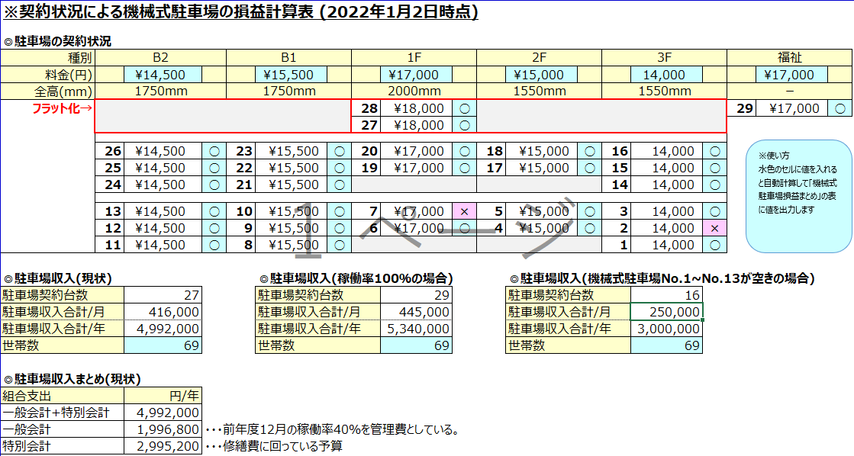
ｃ
ｃ
ｃ
 | 【費用負担の考え方(仮)】

 |  | ※No.27~29 管理費(一般会計)
 |  | ・ | ＜稼働率 100％の場合＞：
 |  |  |  | (18,000円+18,000円+17,000円)×12ヶ月=636,000円/年

 |  | ・ | ＜機械式駐車場保守点検費用(26パレット+ターンテーブル)＞：
 |  |  |  | 378,000円/年(税抜き)×12ヶ月×1.1(消費税10％)＝415,800円/年

 |  | ・ | 636,000円‐415,800円＝220,200円/年(残り分)・・・センサー故障等の引当て費用

 |  | ※No.14~26 駐車場会計(別口座追加)
 |  | ・ | ＜稼働率 100％の場合＞：
 |  |  |  | ((14,500円+15,500円+14,000円)×3ヶ所+(17,000円+15,000円)×2ヶ所)×12ヶ月=2,352,000円/年
 |  |  |  | 2,352,000円/年×16年＝37,632,000円

 |  | ・ | ＜稼働率 77％の場合(No14～16が空きの場合)＞：
 |  |  |  | ((14,500円+15,500円)×3ヶ所+(17,000円+15,000円)×2ヶ所)×12ヶ月=1,848,000円/年
 |  |  |  | 1,848,000円/年×20年＝36,960,000円
 |  |  |  | 1,848,000円/年×18年＝33,264,000円

 |  | ・ | ＜機械式駐車場(13パレット×2台)更新工事@IHI(2018年7月27日時点)＞
 |  |  |  | 約15,000,000円/機×2機×1.1(消費税10％)×1.1(物価上昇+10％)＝36,300,000円・・・現状と同等の機械式駐車場に更新する場合

 |  | ・ | ＜(参考)機械式駐車場(10パレット×2台)更新工事@IHI(2020年12月23日時点)＞
 |  |  |  | 約13,000,000円/機×2機×1.1(消費税10％)×1.1(物価上昇+10％)＝31,460,000円・・・現状と同等の機械式駐車場に更新する場合

 |  | ・ | ＜稼働率 100％の場合＞：37,632,000円‐36,300,000円＝220,200円/年(残り分)・・・約16年毎で機械式駐車場(13パレット×2台)を更新可能
 |  | ・ | ＜稼働率 77％の場合＞：36,960,000円‐36,300,000円＝660,000円/年(残り分)・・・約20年毎で機械式駐車場(13パレット×2台)を更新可能
 |  | ・ | ＜稼働率 77％の場合＞：33,264,000円‐31,460,000円＝1,804,200円/年(残り分)・・・約18年毎で機械式駐車場(10パレット×2台)を更新可能

 |  | ※No.1~13 管理費(一般会計)
 |  | ・ | 稼働率 100％の場合：
 |  |  |  | ((14,500円+15,500円+14,000円)×3ヶ所+(17,000円+15,000円)×2ヶ所)×12ヶ月=2,352,000円/年
 |  |  |  | →従来通り、管理費に充てる。(今後仮に駐車場稼働率が落ちた場合で管理費が不足した場合は、管理費を値上げ)

 |  | ・ | ＜稼働率 77％の場合(現状：No2／7が空きの場合)＞：
 |  |  |  | ((14,500円+15,500円)×3ヶ所+(14,000円+15,000円)×2ヶ所+17,000円)×12ヶ月=1,980,000円/年
 |  |  |  | →従来通り、管理費に充てる。(今後仮に駐車場稼働率が落ちた場合で管理費が不足した場合は、管理費を値上げ)

カメラ1
 |  |  |  |  |  |  |  |  |  |  |  |  |  |  |  |  |  |  |  |  |  |  |  |  |  |  |  |  |  |  | (単位：円/m2)
 | 第9期 | 第10期 | 第11期 | 第12期 | 第13期 | 第14期 | 第15期 | 第16期 | 第17期 | 第18期 | 第19期 | 第20期 | 第21期 | 第22期 | 第23期 | 第24期 | 第25期 | 第26期 | 第27期 | 第28期 | 第29期 | 第30期 | 第31期 | 第32期 | 第33期 | 第34期 | 第35期 | 第36期 | 第37期 | 第38期 | 第39期
現状(円/m2) | 265 | 292 | 320 | 348 | 375 | 375 | 375 | 375 | 375 | 375 | 375 | 375 | 375 | 375 | 375 | 375 | 375 | 375 | 375 | 375 | 375 | 375 | 375 | 375 | 375 | 375 | 375 | 375 | 375 | 375 | 375
案①(円/m2) | 265 | 350 | 350 | 350 | 350 | 350 | 350 | 350 | 350 | 350 | 350 | 350 | 350 | 350 | 350 | 350 | 350 | 350 | 350 | 350 | 350 | 350 | 350 | 350 | 350 | 350 | 350 | 350 | 350 | 350 | 350
案②/案③(円/m2) | 265 | 320 | 320 | 320 | 320 | 320 | 320 | 320 | 320 | 320 | 320 | 320 | 320 | 320 | 320 | 320 | 320 | 320 | 320 | 320 | 320 | 320 | 320 | 320 | 320 | 320 | 320 | 320 | 320 | 320 | 320

※特別会計(修繕積立金) 駐車場会計一緒/別々にした場合の比較

 |  |  |  |  |  |  |  |  |  |  |  |  |  |  |  |  |  |  |  |  |  |  |  |  |  |  |  |  |  |  | (単位：円/m2)
 | 第9期 | 第10期 | 第11期 | 第12期 | 第13期 | 第14期 | 第15期 | 第16期 | 第17期 | 第18期 | 第19期 | 第20期 | 第21期 | 第22期 | 第23期 | 第24期 | 第25期 | 第26期 | 第27期 | 第28期 | 第29期 | 第30期 | 第31期 | 第32期 | 第33期 | 第34期 | 第35期 | 第36期 | 第37期 | 第38期 | 第39期
現状/案①(円/m2) | 173 | 173 | 173 | 173 | 173 | 173 | 173 | 173 | 173 | 173 | 173 | 173 | 173 | 173 | 173 | 173 | 173 | 173 | 173 | 173 | 173 | 173 | 173 | 173 | 173 | 173 | 173 | 173 | 173 | 173 | 173
案②/案③(円/m2) | 173 | 204 | 204 | 204 | 204 | 204 | 204 | 204 | 204 | 204 | 204 | 204 | 204 | 204 | 204 | 204 | 204 | 204 | 204 | 204 | 204 | 204 | 204 | 204 | 204 | 204 | 204 | 204 | 204 | 204 | 204
※一般会計(管理費) 駐車場会計を別々にした場合の比較

駐車場収支
※機械式駐車場：13台パレット×2機(フラット化区画：2台含む) 合計：29台 長期修繕計画 (2022年4月12日時点)
 |  |  |  |  |  |  |  |  |  |  |  |  |  |  |  |  |  |  |  |  |  |  |  |  |  |  |  |  |  |  |  |  |  |  |  |  |  |  |  |  | 単位：千円
年 |  |  | 2014 | 2015 | 2016 | 2017 | 2018 | 2019 | 2020 | 2021 | 2022 | 2023 | 2024 | 2025 | 2026 | 2027 | 2028 | 2029 | 2030 | 2031 | 2032 | 2033 | 2034 | 2035 | 2036 | 2037 | 2038 | 2039 | 2040 | 2041 | 2042 | 2043 | 2044 | 2045 | 2046 | 2047 | 2048 | 2049 | 2050 | 2051 | 2052
周期 |  |  | 1 | 2 | 3 | 4 | 5 | 6 | 7 | 8 | 9 | 10 | 11 | 12 | 13 | 14 | 15 | 16 | 17 | 18 | 19 | 20 | 21 | 22 | 23 | 24 | 25 | 26 | 27 | 28 | 29 | 30 | 31 | 32 | 33 | 34 | 35 | 36 | 37 | 38 | 39
支出 | 管理費 | 保守点検費用 | 416 | 416 | 416 | 416 | 416 | 416 | 416 | 416 | 416 | 416 | 437 | 437 | 437 | 437 | 437 | 437 | 437 | 437 | 437 | 437 | 437 | 437 | 437 | 437 | 437 | 437 | 437 | 437 | 437 | 437 | 437 | 437 | 437 | 437 | 437 | 437 | 437 | 437 | 437
 |  | 電気料金(*1) | 298 | 298 | 298 | 298 | 298 | 298 | 298 | 298 | 298 | 298 | 299 | 301 | 302 | 304 | 305 | 307 | 308 | 310 | 311 | 313 | 315 | 316 | 318 | 319 | 321 | 323 | 324 | 326 | 327 | 329 | 331 | 332 | 334 | 336 | 337 | 339 | 341 | 342 | 344
 |  | 突発故障交換 | 0 | 0 | 0 | 43 | 0 | 36 | 156 | 33 | 0 | 0 | 0 | 0 | 0 | 0 | 0 | 0 | 0 | 0 | 0 | 0 | 0 | 0 | 0 | 0 | 0 | 0 | 0 | 0 | 0 | 0 | 0 | 0 | 0 | 0 | 0 | 0 | 0 | 0 | 0
 | 修繕費 | 定期交換部品 | 0 | 0 | 0 | 0 | 0 | 0 | 0 | 0 | 0 | 22,111 | 6,410 | 0 | 61 | 7,580 | 61 | 8,510 | 0 | 61 | 7,580 | 12,370 | 61 | 0 | 1,760 | 7,641 | 0 | 33,800 | 0 | 0 | 0 | 0 | 0 | 0 | 0 | 0 | 0 | 0 | 0 | 0 | 0
 |  | フルリニューアル工事 | 0 | 0 | 0 | 0 | 0 | 0 | 0 | 3,080 | 0 | 0 | 0 | 0 | 0 | 0 | 0 | 0 | 0 | 0 | 0 | 0 | 0 | 0 | 0 | 0 | 0 | 0 | 0 | 0 | 0 | 0 | 54,000 | 0 | 0 | 0 | 0 | 0 | 0 | 0 | 0
 |  | 小計 | 714 | 1,427 | 2,141 | 2,898 | 3,611 | 4,360 | 5,230 | 9,057 | 9,770 | 32,595 | 39,741 | 40,478 | 41,278 | 49,598 | 50,401 | 59,655 | 60,400 | 61,207 | 69,535 | 82,655 | 83,467 | 84,220 | 86,734 | 95,131 | 95,889 | 130,448 | 131,208 | 131,971 | 132,735 | 133,500 | 188,268 | 189,037 | 189,807 | 190,579 | 191,353 | 192,129 | 192,906 | 193,685 | 194,466
収入 | 管理費 | 駐車場収入 | 3,174 | 3,174 | 3,174 | 3,835 | 2,191 | 2,191 | 2,117 | 1,982 | 714 | 714 | 715 | 715 | 715 | 715 | 715 | 715 | 715 | 715 | 715 | 715 | 715 | 715 | 715 | 715 | 715 | 715 | 715 | 715 | 715 | 715 | 715 | 715 | 715 | 715 | 715 | 715 | 715 | 715 | 715
 | 修繕費 | 駐車場収入 | 2,351 | 2,722 | 2,553 | 1,718 | 3,255 | 3,234 | 2,990 | 2,836 | 3,900 | 3,900 | 3,900 | 3,900 | 3,900 | 3,900 | 3,900 | 3,900 | 3,900 | 3,900 | 3,900 | 3,900 | 3,900 | 3,900 | 3,900 | 3,900 | 3,900 | 3,900 | 3,900 | 3,900 | 3,900 | 3,900 | 3,900 | 3,900 | 3,900 | 3,900 | 3,900 | 3,900 | 3,900 | 3,900 | 3,900
 |  | 小計 | 5,525 | 11,421 | 17,148 | 22,701 | 28,147 | 33,572 | 38,679 | 43,498 | 48,112 | 52,725 | 57,340 | 61,955 | 66,571 | 71,186 | 75,801 | 80,416 | 85,031 | 89,646 | 94,261 | 98,876 | 103,491 | 108,106 | 112,721 | 117,337 | 121,952 | 126,567 | 131,182 | 135,797 | 140,412 | 145,027 | 149,642 | 154,257 | 158,872 | 163,487 | 168,103 | 172,718 | 177,333 | 181,948 | 186,563
収支 | 累計 | 支出-収入 | 4,812 | 15,520 | 26,429 | 36,952 | 47,237 | 57,359 | 67,022 | 73,121 | 81,839 | 68,242 | 70,325 | 91,802 | 117,095 | 138,682 | 164,081 | 184,842 | 209,474 | 237,912 | 262,638 | 278,859 | 298,884 | 322,770 | 348,758 | 370,963 | 397,026 | 393,145 | 393,118 | 396,945 | 404,622 | 416,148 | 377,523 | 342,744 | 311,809 | 284,717 | 261,466 | 242,055 | 226,481 | 214,744 | 206,840
 |  | (*1)機械式駐車場+エレベーター |  |  |  |  |  |  | 8台パレット数の減小により、保守点検費用減額
 |  |  |  |  |  |  | 消費税：8％→10％

駐車場収支(2022-01-02時点)
※契約状況による機械式駐車場の損益計算表 (2022年1月2日時点)

◎駐車場の契約状況
種別 | B2 |  |  | B1 |  |  | 1F |  |  | 2F |  |  | 3F |  |  | 福祉
料金(円) |  | ¥14,500 |  |  | ¥15,500 |  |  | ¥17,000 |  |  | ¥15,000 |  |  | 14,000 |  |  | ¥17,000
全高(mm) | 1750mm |  |  | 1750mm |  |  | 2000mm |  |  | 1550mm |  |  | 1550mm |  |  | －
フラット化→ |  |  |  |  |  |  | 28 | ¥18,000 | ○ |  |  |  |  |  |  | 29 | ¥17,000 | ○
 |  |  |  |  |  |  | 27 | ¥18,000 | ○
※使い方
水色のセルに値を入れると自動計算して「機械式駐車場損益まとめ」の表に値を出力します
 | 26 | ¥14,500 | ○ | 23 | ¥15,500 | ○ | 20 | ¥17,000 | ○ | 18 | ¥15,000 | ○ | 16 | 14,000 | ○
 | 25 | ¥14,500 | ○ | 22 | ¥15,500 | ○ | 19 | ¥17,000 | ○ | 17 | ¥15,000 | ○ | 15 | 14,000 | ○
 | 24 | ¥14,500 | ○ | 21 | ¥15,500 | ○ |  |  |  |  |  |  | 14 | 14,000 | ○

 | 13 | ¥14,500 | ○ | 10 | ¥15,500 | ○ | 7 | ¥17,000 | × | 5 | ¥15,000 | ○ | 3 | 14,000 | ○
 | 12 | ¥14,500 | ○ | 9 | ¥15,500 | ○ | 6 | ¥17,000 | ○ | 4 | ¥15,000 | ○ | 2 | 14,000 | ×
 | 11 | ¥14,500 | ○ | 8 | ¥15,500 | ○ |  |  |  |  |  |  | 1 | 14,000 | ○

◎駐車場収入(現状) |  |  |  |  | ◎駐車場収入(稼働率100％の場合) |  |  |  |  |  | ◎駐車場収入(機械式駐車場No.1~No.13が空きの場合)
駐車場契約台数 |  | 27 |  |  | 駐車場契約台数 |  |  | 29 |  |  | 駐車場契約台数 |  |  | 16
駐車場収入合計/月 |  | 416,000 |  |  | 駐車場収入合計/月 |  |  | 445,000 |  |  | 駐車場収入合計/月 |  |  | 250,000
駐車場収入合計/年 |  | 4,992,000 |  |  | 駐車場収入合計/年 |  |  | 5,340,000 |  |  | 駐車場収入合計/年 |  |  | 3,000,000
世帯数 |  | 69 |  |  | 世帯数 |  |  | 69 |  |  | 世帯数 |  |  | 69

◎駐車場収入まとめ(現状)
組合支出 |  | 円/年
一般会計+特別会計 |  | 4,992,000
一般会計 |  | 1,996,800 | ・・・前年度12月の稼働率40％を管理費としている。
特別会計 |  | 2,995,200 | ・・・修繕費に回っている予算

組合支出 |  | 円/年 |  |  | 組合損益(円/年) |  |  | 損益(20年間) |  |  | 料金改定(月/20年) |  |  | 全員で負担(月)
伏見現在 |  | 807,840 |  |  | 4,184,160 |  |  | 70,347 |  |  | ▲ 1,067 | 1200円値上げ |  | #REF!
伏見改定後 |  | 481,800 |  |  | 4,510,200 |  |  | 97,517 |  |  | ▲ 983 |  |  | #REF!
テクノパーク(参考) |  | 347,600 |  |  | 4,644,400 |  |  | 108,700 |  |  | ▲ 948 |  |  | #REF!

組合支出 |  | 円/回
機械式駐車場更新 |  | 50,000,000 | ・・・20年目/回と想定
鉄部塗装 |  | 3,400,000 | ・・・5年目/回と想定
モーター・チェーン交換 |  | 5,000,000 | ・・・5年目/回と想定

駐車場収支(2022-03-01時点)
※契約状況による機械式駐車場の損益計算表 (2022年3月1日時点)…追加で契約無い場合

◎駐車場の契約状況
種別 | B2 |  |  | B1 |  |  | 1F |  |  | 2F |  |  | 3F |  |  | 福祉
料金(円) |  | ¥14,500 |  |  | ¥15,500 |  |  | ¥17,000 |  |  | ¥15,000 |  |  | 14,000 |  |  | ¥17,000
全高(mm) | 1750mm |  |  | 1750mm |  |  | 2000mm |  |  | 1550mm |  |  | 1550mm |  |  | －
フラット化→ |  |  |  |  |  |  | 28 | ¥18,000 | ○ |  |  |  |  |  |  | 29 | ¥17,000 | ○
 |  |  |  |  |  |  | 27 | ¥18,000 | ○
※使い方
水色のセルに値を入れると自動計算して「機械式駐車場損益まとめ」の表に値を出力します
 | 26 | ¥14,500 | ○ | 23 | ¥15,500 | ○ | 20 | ¥17,000 | ○ | 18 | ¥15,000 | ○ | 16 | 14,000 | ○
 | 25 | ¥14,500 | ○ | 22 | ¥15,500 | ○ | 19 | ¥17,000 | ○ | 17 | ¥15,000 | ○ | 15 | 14,000 | ○
 | 24 | ¥14,500 | ○ | 21 | ¥15,500 | ○ |  |  |  |  |  |  | 14 | 14,000 | ○

 | 13 | ¥14,500 | ○ | 10 | ¥15,500 | × | 7 | ¥17,000 | × | 5 | ¥15,000 | × | 3 | 14,000 | ○
 | 12 | ¥14,500 | ○ | 9 | ¥15,500 | ○ | 6 | ¥17,000 | ○ | 4 | ¥15,000 | ○ | 2 | 14,000 | ×
 | 11 | ¥14,500 | ○ | 8 | ¥15,500 | ○ |  |  |  |  |  |  | 1 | 14,000 | ○

◎駐車場収入(現状) |  |  |  |  | ◎駐車場収入(稼働率100％の場合) |  |  |  |  |  | ◎駐車場収入(機械式駐車場No.1~No.13が空きの場合)
駐車場契約台数 |  | 25 |  |  | 駐車場契約台数 |  |  | 29 |  |  | 駐車場契約台数 |  |  | 16
駐車場収入合計/月 |  | 385,000 |  |  | 駐車場収入合計/月 |  |  | 445,000 |  |  | 駐車場収入合計/月 |  |  | 250,000
駐車場収入合計/年 |  | 4,620,000 |  |  | 駐車場収入合計/年 |  |  | 5,340,000 |  |  | 駐車場収入合計/年 |  |  | 3,000,000
世帯数 |  | 69 |  |  | 世帯数 |  |  | 69 |  |  | 世帯数 |  |  | 69

◎駐車場収入まとめ(現状)
組合支出 |  | 円/年
一般会計+特別会計 |  | 4,620,000
一般会計 |  | 1,848,000 | ・・・前年度12月の稼働率40％を管理費としている。
特別会計 |  | 2,772,000 | ・・・修繕費に回っている予算

組合支出 |  | 円/年 |  |  | 組合損益(円/年) |  |  | 損益(20年間) |  |  | 料金改定(月/20年) |  |  | 全員で負担(月)
伏見現在 |  | 807,840 |  |  | 3,812,160 |  |  | 39,347 |  |  | ▲ 1,152 | 1200円値上げ |  | #REF!
伏見改定後 |  | 481,800 |  |  | 4,138,200 |  |  | 66,517 |  |  | ▲ 1,062 |  |  | #REF!
テクノパーク(参考) |  | 347,600 |  |  | 4,272,400 |  |  | 77,700 |  |  | ▲ 1,024 |  |  | #REF!

組合支出 |  | 円/回
機械式駐車場更新 |  | 50,000,000 | ・・・20年目/回と想定
鉄部塗装 |  | 3,400,000 | ・・・5年目/回と想定
モーター・チェーン交換 |  | 5,000,000 | ・・・5年目/回と想定

